J10_2019Q109
ZHEJINAG BOSUER MOTION APPARATUS CO,LTD
SPARE PART CATALOGUE -MODEL: PHJ10
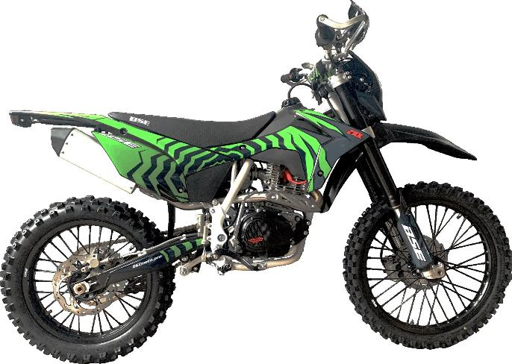 101270019

IMPORTANT REMARKS:
1Formulas have been set in this sheetPlease do not change any content or format,otherwise it will take long time for us to confirm
2"QTY" means the qty of spare parts included in the respective kit"ORDER QTY" means the qty of spare parts you want to order,which needs to be filled in the blank
3If you need additional spare parts,please fill in the blanks "SPECIFICATION" ,"ENGLISH NAME",and "ORDER QTY" in the "ADDITIONAL SPARE PARTS REQUIRED"column
4(For BSE ref only)本清单配件状态根据订单号：
5更新日期：

DIAGRAM |  |  | Двигатель
 |  |  | POS | NEW EPR | CHINESE NAME | NAME RUS | UNIT | 采购成本(元) | QTY | UNIT PRICE (EX WORKS) | ORDER QTY | TOTAL AMOUNT | REMARKS
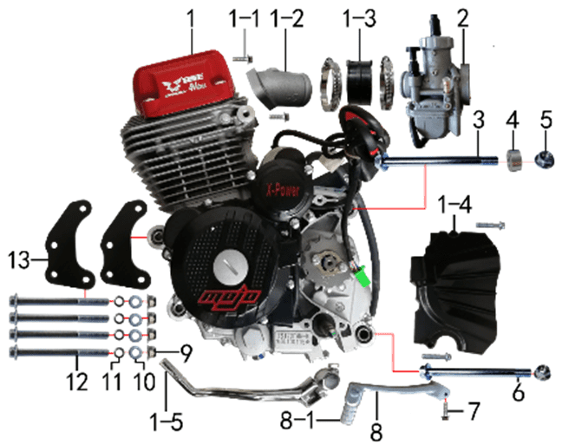 |  |  | 1 | 30.123.2001 | 4V250R发动机 | Двигатель в сборе 250cc ZS172FMM-6 (CB250R) MJBS4B14 | 台 |  | 1 |  |  | $0.00
 |  |  | 1-1 | 30.801.0050 | 六角法兰面螺栓 | Винт M6x20 | 个 |  | 2 |  |  | $0.00
 |  |  | 1-2 |  | 进气管 | intake manifold | #N/A |  | 1 |  |  | $0.00
 |  |  | 1-3 | 30.135.0050 | 化油器接口(含卡箍） | Патрубок карбюратора | 套 |  | 1 |  |  | $0.00
 |  |  | 1-4 |  | 发动机左前边盖 | engine cover, left, front | #N/A |  | 1 |  |  | $0.00
 |  |  | 1-5 | 30.131.0250 | 启动杆 | Рычаг кикстартера | 根 |  | 1 |  |  | $0.00
 |  |  | 2 | 30.134.1040 | 化油器 | Карбюратор NB-PWK 34 ручная регулировка х.х. | 个 |  | 1 |  |  | $0.00
 |  |  | 3 | 30.801.0750 | 六角法兰面螺栓 | Винт M10x1,25x120 | 个 |  | 1 |  |  | $0.00
 |  |  | 4 | 30.855.0340 | 隔套 | Втулка 10x20x9 | 个 |  | 1 |  |  | $0.00
 |  |  | 5 | 30.818.0030 | 全金属六角法兰面锁紧螺母(GB6187) | Гайка M10x1,25 фланцевая самостопорящаяся GB6187 | 个 |  | 2 |  |  | $0.00
 |  |  | 6 | 30.801.0720 | 六角法兰面螺栓 | Винт М10x1,25x115 | 个 |  | 1 |  |  | $0.00
 |  |  | 7 | 30.801.0050 | 六角法兰面螺栓 | Винт M6x20 | 个 |  | 1 |  |  | $0.00
 |  |  | 8 | 30.130.2000 | 挂挡杆 | Рычаг КПП TYX | 根 |  | 1 |  |  | $0.00
 |  |  | 8-1 | 30.130.2010 | 挂挡杆铝头 | Педаль подпружиненная рычага КПП | 套 |  | 1 |  |  | $0.00
 |  |  | 9 | 30.818.0020 | 全金属六角法兰面锁紧螺母(GB6187) | Гайка M8 фланцевая самостопорящаяся GB6187 | 个 |  | 4 |  |  | $0.00
 |  |  | 10 | 30.825.0060 | 平垫圈 | Шайба 6x18x1,5 | 个 |  | 4 |  |  | $0.00
 |  |  | 11 | 30.826.0020 | 弹簧垫圈 | Шайба пружинная 8 | 个 |  | 4 |  |  | $0.00
 |  |  | 12 | 30.801.0330 | 六角法兰面螺栓 | Винт M8x95 | 个 |  | 4 |  |  | $0.00
 |  |  | 13 | 30.212.0290 | 吊片 | Кронштейн подвески двигателя | 个 |  | 2 |  |  | $0.00

DIAGRAM |  |  | Выхлопная система
 |  |  | POS. | NEW EPR | CHINESE NAME | NAME RUS | UNIT | 采购成本(元) | QTY | UNIT PRICE (EX WORKS ) |  | TOTAL AMOUNT | REMARKS
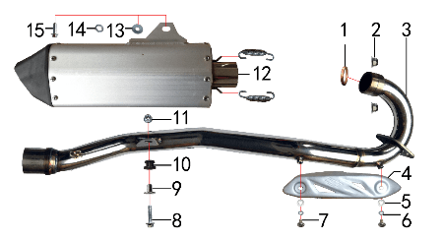 |  |  | 1 | 30.157.0030 | 排气管密封圈 | Кольцо уплотнительное приёмной трубы | 个 |  | 1 |  |  | $0.00
 |  |  | 2 | 30.818.0020 | 全金属六角法兰面锁紧螺母(GB6187) | Гайка M8 фланцевая самостопорящаяся GB6187 | 个 |  | 2 |  |  | $0.00
 |  |  | 3 | 30.156.2650 | 排气管 | Труба выпускная | 根 |  | 1 |  |  | $0.00
 |  |  | 4 | 30.152.0100 | 防烫片 | Накладка выхлопной трубы защитная | 个 |  | 1 |  |  | $0.00
 |  |  | 5 | 30.825.0040 | 平垫圈 | Шайба 6x12 | 个 |  | 2 |  |  | $0.00
 |  |  | 6 | 30.826.0010 | 弹簧垫圈 | Шайба пружинная 6 | 个 |  | 2 |  |  | $0.00
 |  |  | 7 | 30.806.0020 | 内六角平圆头螺钉 | Винт M6x10 | 个 |  | 2 |  |  | $0.00
 |  |  | 8 | 30.801.0060 | 六角法兰面螺栓 | Винт M6x25 | 个 |  | 1 |  |  | $0.00
 |  |  | 9 | 30.856.0330 | 油箱隔套（PH10L） | Втулка 22x6,2-17-x9-15 | 个 |  | 1 |  |  | $0.00
 |  |  | 10 | 30.758.0010 | 排气管缓冲胶套 | Втулка крепления выхлопной трубы | 个 |  | 1 |  |  | $0.00
 |  |  | 11 | 30.818.0010 | 全金属六角法兰面锁紧螺母(GB6187) | Гайка M6 фланцевая самостопорящаяся GB6187 | 个 |  | 1 |  |  | $0.00
 |  |  | 12 | 30.155.0560 | 排气筒 | Глушитель | 个 |  | 1 |  |  | $0.00
 |  |  | 13 | 30.825.0080 | 平垫圈 | Шайба 8x22 | 个 |  | 1 |  |  | $0.00
 |  |  | 14 | 30.826.0020 | 弹簧垫圈 | Шайба пружинная 8 | 个 |  | 1 |  |  | $0.00
 |  |  | 15 | 30.801.0180 | 六角法兰面螺栓 | Винт M8x30 | 个 |  | 1 |  |  | $0.00

DIAGRAM |  |  | Траверса
 |  |  | POS. | NEW EPR | CHINESE NAME | NAME RUS | UNIT | 采购成本(元) | QTY | UNIT PRICE (EX WORKS ) |  | TOTAL AMOUNT | REMARKS
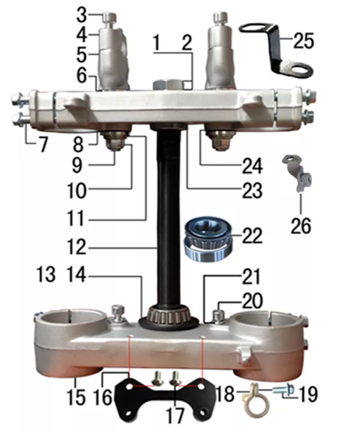 |  |  | 1 | 30.825.1060 | 平垫圈 | Шайба 23,5x35x1 | 个 |  | 1 |  |  | $0.00
 |  |  | 2 | 30.822.0090 | 六角螺母 | Гайка рулевой колонки | 个 |  | 1 |  |  | $0.00
 |  |  | 3 | 30.807.0180 | 内六角圆柱头螺钉 | Болт M8x30 траверсы | 个 |  | 4 |  |  | $0.00
 |  |  | 4 | 30.508.0500 | 上压块 | Крепление руля верхнее | 块 |  | 2 |  |  | $0.00
 |  |  | 5 | 30.509.0700 | 下压块 | Крепление руля нижнее | 块 |  | 2 |  |  | $0.00
 |  |  | 6 | 30.825.5000 | 台阶垫圈 | Шайба ступенчатая 26x30x3х12 | 个 |  | 4 |  |  | $0.00
 |  |  | 7 | 30.801.0220 | 六角法兰面螺栓 | Болт M8x40 крепления вилки | 个 |  | 8 |  |  | $0.00
 |  |  | 8 | 30.506.0400 | 上联板 | Траверса верхняя | 块 |  | 1 |  |  | $0.00
 |  |  | 9 | 30.802.0130 | 下压块安装螺栓 | Болт M12x1,25x72 крепления руля | 个 |  | 2 |  |  | $0.00
 |  |  | 10 | 30.818.0040 | 全金属六角法兰面锁紧螺母 | Гайка M12x1,25 фланцевая самостопорящаяся GB6187 | 个 |  | 2 |  |  | $0.00
 |  |  | 11 | 30.825.0180 | 平垫圈 | Шайба 12x24x1,5 | 个 |  | 2 |  |  | $0.00
 |  |  | 12 | 30.510.0100 | 方向轴 | Шток траверсы | 根 |  | 1 |  |  | $0.00
 |  |  | 13 | 30.832.0020 | 防尘盖 | Кольцо уплотнительное | 个 |  | 2 |  |  | $0.00
 |  |  | 14 | 30.825.0350 | 平垫圈 | Шайба 25x38x1 | 个 |  | 1 |  |  | $0.00
 |  |  | 15 | 30.507.0500 | 下联板 | Траверса нижняя | 块 |  | 1 |  |  | $0.00
 |  |  | 16 | 30.211.0180 | 记分牌支架 | Кронштейн стартового щитка | 个 |  | 1 |  |  | $0.00
 |  |  | 17 | 30.806.0020 | 内六角平圆头螺钉 | Винт M6x10 | 个 |  | 2 |  |  | $0.00
 |  |  | 18 | 30.848.0060 | 卡扣 | Крепление гидролинии | 个 |  | 1 |  |  | $0.00
 |  |  | 19 | 30.801.0040 | 六角法兰面螺栓 | Винт M6x16 | 块 |  | 1 |  |  | $0.00
 |  |  | 20 | 30.807.0150 | 内六角圆柱头螺钉 | Винт M8x16 | 个 |  | 2 |  |  | $0.00
 |  |  | 21 | 30.826.0020 | 弹簧垫圈 | Шайба пружинная 8 | 个 |  | 2 |  |  | $0.00
 |  |  | 22 | 30.839.0070 | 锥度轴承 | Подшипник 30205 роликовый конический 25x52 | 个 |  | 2 |  |  | $0.00
 |  |  | 23 | 30.831.0020 | 锁紧螺母 | Гайка круглая M25x1x7 | 个 |  | 1 |  |  | $0.00
 |  |  | 24 | 30.755.0030 | 橡胶缓冲块 | Демпфер руля 1 шт | 只 |  | 4 |  |  | $0.00
 |  |  | 25 | 30.232.1010 | 固定片 | Кронштейн крепления гнезда USB | 只 |  | 4 |  |  | $0.00
 |  |  | 26 | 30.249.0060 | 油管卡扣支架 | Кронштейн направляющей переднего тормозного шланга | 个 |  | 1 |  |  | $0.00

DIAGRAM |  |  | Рама
 |  |  | POS. | NEW EPR | CHINESE NAME | NAME RUS | UNIT | 采购成本(元) | QTY | UNIT PRICE (EX WORKS ) |  | TOTAL AMOUNT | REMARKS
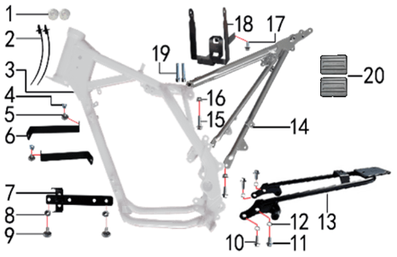 |  |  | 1 | 30.758.0020 | 塑件胶塞 | Заглушка пластиковая | 只 |  | 2 |  |  | $0.00
 |  |  | 2 | 30.901.0100 | 扎带(带圆头) | Стяжка кабельная | 根 |  | 2 |  |  | $0.00
 |  |  | 3 | 30.201.3153 | BSE150车架(加长款J10D) | Рама (сталь) | 个 |  | 1 |  |  | $0.00
 |  |  | 4 | 30.823.0010 | 卡片螺母 | Гайка пружинная M6 71900010 | 个 |  | 2 |  |  | $0.00
 |  |  | 5 | 30.805.0020 | 内六角大扁头螺钉 | Винт M6x12 с полукруглой головкой 16 мм | 个 |  | 2 |  |  | $0.00
 |  |  | 6 | 30.231.0140 | 塑件支撑 | Кронштейн крепления пластика | 个 |  | 2 |  |  | $0.00
 |  |  | 7 | 30.236.0030 | 固定片 | Кронштейн | 片 |  | 1 |  |  | $0.00
 |  |  | 8 | 30.821.0020 | 六角法兰面防滑螺母 | Гайка M6 фланцевая GB6177 | 个 |  | 2 |  |  | $0.00
 |  |  | 9 | 30.805.0040 | 内六角大扁头螺钉 | Винт М6x16 | 个 |  | 2 |  |  | $0.00
 |  |  | 10 | 30.801.0160 | 六角法兰面螺栓 | Винт M8x20 | 个 |  | 3 |  |  | $0.00
 |  |  | 11 | 30.801.0150 | 六角法兰面螺栓 | Винт M8x16 | 个 |  | 2 |  |  | $0.00
 |  |  | 12 | 30.826.0020 | 弹簧垫圈 | Шайба пружинная 8 | 个 |  | 4 |  |  | $0.00
 |  |  | 13 | 30.223.0090 | 托架 | Бугель задний | 个 |  | 1 |  |  | $0.00
 |  |  | 14 | 30.227.1455 | 后尾架 | Подрамник задний | 个 |  | 1 |  |  | $0.00
 |  |  | 15 | 30.801.0170 | 六角法兰面螺栓 | Винт M8x25 | 个 |  | 1 |  |  | $0.00
 |  |  | 16 | 30.818.0020 | 全金属六角法兰面锁紧螺母(GB6187) | Гайка M8 фланцевая самостопорящаяся GB6187 | 个 |  | 2 |  |  | $0.00
 |  |  | 17 | 30.801.0030 | 六角法兰面螺栓 | Винт M6x12 | 个 |  | 1 |  |  | $0.00
 |  |  | 18 | 30.221.0080 | 电池盒 | Гнездо аккумулятора | 个 |  | 1 |  |  | $0.00
 |  |  | 19 | 30.807.0230 | 内六角圆柱头螺钉 | Винт M8x45 | 个 |  | 2 |  |  | $0.00
 |  |  | 20 | 30.755.0090 | 橡胶缓冲块 | Блок буферный резиновый BK250-2# (с обеих сторон за баком) | 只 |  | 2 |  |  | $0.00

DIAGRAM |  |  | Подножки
 |  |  | POS. | NEW EPR | CHINESE NAME | NAME RUS | UNIT | 采购成本(元) | QTY | UNIT PRICE (EX WORKS ) |  | TOTAL AMOUNT | REMARKS
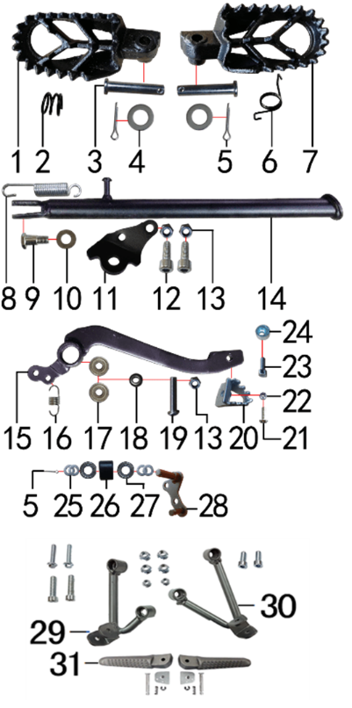 |  |  | 1 | 30.217.0070 | 脚蹬 | Подножка литая чёрный d8,2 левая | 只 |  | 1 |  |  | $0.00
 |  |  | 2 | 30.858.0200 | 脚蹬压缩弹簧 | Пружина подножки правой | 只 |  | 1 |  |  | $0.00
 |  |  | 3 | 30.828.0030 | 圆柱销 | Ось подножки 8x42 | 根 |  | 2 |  |  | $0.00
 |  |  | 4 | 30.825.0070 | 平垫圈 | Шайба 8x16 | 个 |  | 2 |  |  | $0.00
 |  |  | 5 | 30.827.0030 | 开口销 | Шплинт 2,5x16 | 根 |  | 3 |  |  | $0.00
 |  |  | 6 | 30.858.0110 | 脚蹬扭簧 | Пружина подножки левая z | 副 |  | 1 |  |  | $0.00
 |  |  | 7 | 30.217.0075 | 脚蹬 | Подножка литая чёрный d8,2 правая | 只 |  | 1 |  |  | $0.00
 |  |  | 8 | 30.859.0010 | 边支撑弹簧 | Пружина боковой подставки | 个 |  | 1 |  |  | $0.00
 |  |  | 9 | 30.803.0010 | 外六角台阶螺栓 | Ось боковой подставки | 个 |  | 1 |  |  | $0.00
 |  |  | 10 | 30.825.0180 | 平垫圈 | Шайба 12x24x1,5 | 个 |  | 1 |  |  | $0.00
 |  |  | 11 | 30.219.0060 | 边支撑固定座 | Крепление боковой подножки | 个 |  | 1 |  |  | $0.00
 |  |  | 12 | 30.807.0180 | 内六角圆柱头螺钉 | Болт M8x30 траверсы | 个 |  | 2 |  |  | $0.00
 |  |  | 13 | 30.820.0040 | 非金属嵌件六角锁紧螺母 | Гайка M8 | 个 |  | 3 |  |  | $0.00
 |  |  | 14 | 30.220.0200 | 边支撑 | Подножка боковая 350 мм | 个 |  | 1 |  |  | $0.00
 |  |  | 15 | 30.258.0140 | 脚刹杆 | Педаль тормоза | 根 |  | 1 |  |  | $0.00
 |  |  | 16 | 30.860.0120 | 脚刹杆弹簧 | Пружина заднего тормоза | 根 |  | 1 |  |  | $0.00
 |  |  | 17 | 30.843.0010 | 全封闭轴承 | Подшипник 608 | 个 |  | 2 |  |  | $0.00
 |  |  | 18 | 30.825.1000 | 平垫圈 | Шайба 9x17x2,5 | 个 |  | 1 |  |  | $0.00
 |  |  | 19 | 30.813.0070 | 不锈钢半圆内六角 | Винт M8x40 | 个 |  | 1 |  |  | $0.00
 |  |  | 20 | 30.259.0010 | 脚刹杆头 | Площадка нажимная педали тормоза | 个 |  | 1 |  |  | $0.00
 |  |  | 21 | 30.806.0060 | 内六角平圆头螺钉 | Винт М6x20 [10.9] | 个 |  | 1 |  |  | $0.00
 |  |  | 22 | 30.819.0010 | 全金属六角锁紧螺母(GB6184) | Гайка M6 | 个 |  | 1 |  |  | $0.00
 |  |  | 23 | 30.807.0070 | 内六角圆柱头螺钉 | Винт M6x16 | 个 |  | 1 |  |  | $0.00
 |  |  | 24 | 30.849.0010 | 后刹限位偏心轮 | Эксцентрик заднего тормоза | 个 |  | 1 |  |  | $0.00
 |  |  | 25 | 30.825.0120 | 平垫圈 | Шайба 10x18x1,5 | 个 |  | 3 |  |  | $0.00
 |  |  | 26 | 30.305.0010 | 涨紧轮 | Ролик цепи верхний | 个 |  | 1 |  |  | $0.00
 |  |  | 27 | 30.843.0210 | 全封闭轴承 | Подшипник 6900 подножки | 个 |  | 2 |  |  | $0.00
 |  |  | 28 | 30.252.0020 | 涨紧轮固定焊接组件 | Ось натяжителя | 个 |  | 1 |  |  | $0.00
 |  |  | 29 | 30.226.0020 | 副脚蹬支架 | Кронштейн подножки левый | 个 |  | 1 |  |  | $0.00
 |  |  | 30 | 30.226.0025 | 副脚蹬支架 | Кронштейн подножки правый | 个 |  | 1 |  |  | $0.00
 |  |  | 31 | 30.448.0140 | 副脚蹬 | Подножки пассажирские пара без кронштейнов | 个 |  | 1 |  |  | $0.00

DIAGRAM |  |  | Подвеска заднего амортизатора
 |  |  | POS. | NEW EPR | CHINESE NAME | NAME RUS | UNIT | 采购成本(元) | QTY | UNIT PRICE (EX WORKS ) |  | TOTAL AMOUNT | REMARKS
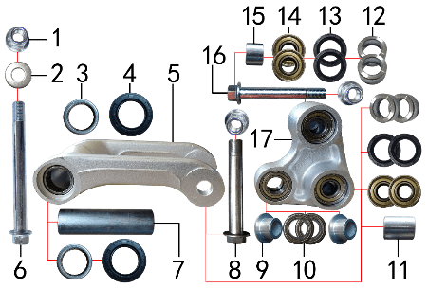 |  |  | 1 | 30.818.0040 | 全金属六角法兰面锁紧螺母(GB6187) | Гайка M12x1,25 фланцевая самостопорящаяся GB6187 | 个 |  | 3 |  |  | $0.00
 |  |  | 2 | 30.825.0180 | 平垫圈 | Шайба 12x24x1,5 | 个 |  | 1 |  |  | $0.00
 |  |  | 3 | 30.840.0010 | 滚针轴承 | Подшипник игольчатый HK2012 | 个 |  | 2 |  |  | $0.00
 |  |  | 4 | 30.837.0100 | 骨架油封 | Сальник 20x32x5 прогрессии | 只 |  | 2 |  |  | $0.00
 |  |  | 5 | 30.417.0012 | 摇架叉 | Качалка прогрессии U-образная | 个 |  | 1 |  |  | $0.00
 |  |  | 6 | 30.801.1140 | 拉杆车架六角法兰面螺栓 | Ось M12x1,25x118 | 个 |  | 1 |  |  | $0.00
 |  |  | 7 | 30.856.0320 | 拉杆车架连接衬套 | Втулка 12x20x82 | 个 |  | 1 |  |  | $0.00
 |  |  | 8 | 30.801.1060 | 摇臂拉杆安装螺栓 | Ось M12x1,25x95 [10.9] | 个 |  | 1 |  |  | $0.00
 |  |  | 9 | 30.856.0245 | 摇臂后减连接衬套 | Втулка 20х10,2х10-15х9 | 个 |  | 2 |  |  | $0.00
 |  |  | 10 | 30.843.0230 | 全封闭轴承 | Подшипник 6902 (15x28x7) | 个 |  | 2 |  |  | $0.00
 |  |  | 11 | 30.856.0280 | 摇臂平叉连接外衬套(J10) | Втулка 20x12x12,5 | 个 |  | 1 |  |  | $0.00
 |  |  | 12 | 30.856.0270 | 摇臂拉杆连接外衬套 | Втулка 12x19x9,5 | 个 |  | 4 |  |  | $0.00
 |  |  | 13 | 30.837.0150 | 骨架油封 | Сальник 20x28x4 | 只 |  | 4 |  |  | $0.00
 |  |  | 14 | 30.843.0030 | 全封闭轴承 | Подшипник 6001 | 个 |  | 4 |  |  | $0.00
 |  |  | 15 | 30.856.0310 | 摇臂平叉连接内衬套 | Втулка 12,5x18x13,5 | 个 |  | 1 |  |  | $0.00
 |  |  | 16 | 30.801.1030 | 六角法兰螺栓GB5787 | Ось M12x1,25x85 [10.9] GB5787 | 个 |  | 1 |  |  | $0.00
 |  |  | 17 | 30.418.0012 | 三角摇臂 | Качалка прогрессии двуплечая | 个 |  | 1 |  |  | $0.00

DIAGRAM |  |  | Маятник задней подвески
 |  |  | POS. | NEW EPR | CHINESE NAME | NAME RUS | UNIT | 采购成本(元) | QTY | UNIT PRICE (EX WORKS ) |  | TOTAL AMOUNT | REMARKS
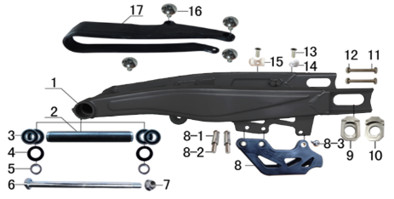 |  |  | 1 | 30.207.0682 | 刀型铁一字平叉 | Маятник 16", сталь | 个 |  | 1 |  |  | $0.00
 |  |  | 2 | 30.261.0010 | 平叉内衬套 | Втулка 18x22x152 | 个 |  | 1 |  |  | $0.00
 |  |  | 3 | 30.843.0040 | 全封闭轴承 | Подшипник 6002 | 个 |  | 2 |  |  | $0.00
 |  |  | 4 | 30.837.0110 | 骨架油封 | Сальник 22x32x5 | 只 |  | 2 |  |  | $0.00
 |  |  | 5 | 30.856.0130 | 后平叉衬套 | Втулка 15x22x8,5 | 个 |  | 2 |  |  | $0.00
 |  |  | 6 | 30.854.0020 | 平叉轴 | Ось заднего маятника 15x240 M14x1,5 | 根 |  | 1 |  |  | $0.00
 |  |  | 7 | 30.818.0050 | 全金属六角法兰面锁紧螺母GB6187 | Гайка M14x1,5 фланцевая самостопорящаяся GB6187 | 个 |  | 1 |  |  | $0.00
 |  |  | 8 | 30.306.0030 | 调链器 | Ловушка цепи | 个 |  | 1 |  |  | $0.00
 |  |  | 8-1 | 30.855.0100 | 调链器隔套 | Втулка 8,2x12x29 | 个 |  | 2 |  |  | $0.00
 |  |  | 8-2 | 30.813.0090 | 调链器安装螺丝 | Винт 8x45 | 个 |  | 2 |  |  | $0.00
 |  |  | 9 | 30.442.0320 | 铝千斤片 | Корпус натяжителя цепи | 只 |  | 1 |  |  | $0.00
 |  |  | 10 | 30.442.0330 | 铝千斤片 | Корпус натяжителя цепи | 只 |  | 1 |  |  | $0.00
 |  |  | 11 | 30.802.0110 | 六角头螺栓 | Винт М8x60 [10.9] | 个 |  | 2 |  |  | $0.00
 |  |  | 12 | 30.822.0050 | 六角螺母 | Гайка M8 | 个 |  | 2 |  |  | $0.00
 |  |  | 13 | 30.809.0030 | 十字槽沉头螺钉GB819 | Винт M6x12 | 个 |  | 2 |  |  | $0.00
 |  |  | 14 | 30.848.0010 | 卡扣 | Крепеж тормозной магистрали | 个 |  | 1 |  |  | $0.00
 |  |  | 15 | 30.848.0020 | 卡扣 | Крепеж тормозной магистрали | 个 |  | 1 |  |  | $0.00
 |  |  | 16 | 30.805.0020 | 内六角大扁头螺钉 | Винт M6x12 с полукруглой головкой 16 мм | 个 |  | 4 |  |  | $0.00
 |  |  | 17 | 30.759.0030 | 平叉护套 | Слайдер цепи | 个 |  | 1 |  |  | $0.00
 |  |  |  |  |  |  |  |  |  |  |  | $0.00

DIAGRAM |  |  | Амортизаторы
 |  |  | POS. | NEW EPR | CHINESE NAME | NAME RUS | UNIT | 采购成本(元) | QTY | UNIT PRICE (EX WORKS ) |  | TOTAL AMOUNT | REMARKS
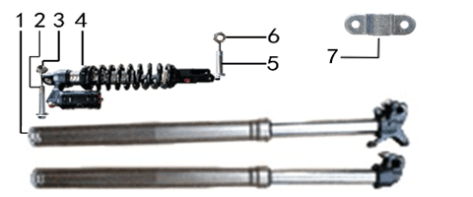 |  |  | 1 | 30.424.4340 | 前减震 | Амортизаторы передние 880x53x58.5 нерегулируемые | 副 |  | 1 |  |  | $0.00
 |  |  | 2 | 30.801.0640 | 后减震上六角法兰面螺栓 | Винт М10x1,25x60 [10.9] | 个 |  | 1 |  |  | $0.00
 |  |  | 3 | 30.431.3500 | 全金属六角法兰面锁紧螺母(GB6187) | Амортизатор задний 450mm вилка 20мм две регулировки ZL | 个 |  | 2 |  |  | $0.00
 |  |  | 4 | 30.431.2465 | 后减震 | Амортизатор задний 450x13.5 вилка 23мм две регулировки | 根 |  | 1 |  |  | $0.00
 |  |  | 5 | 30.801.0550 | 后减震下安装螺栓 | Винт М10x1,25x44 [10.9] (520) | 个 |  | 1 |  |  | $0.00
 |  |  | 6 | 30.819.0020 | 全金属六角锁紧螺母(GB6184) | Гайка | 个 |  | 1 |  |  | $0.00
 |  |  | 7 | 30.434.0500 | 铝线卡 | Пластина прижимная | 只 |  | 3 |  |  | $0.00

DIAGRAM |  |  | Руль
 |  |  | POS. | NEW EPR | CHINESE NAME | NAME RUS | UNIT | 采购成本(元) | QTY | UNIT PRICE (EX WORKS ) |  | TOTAL AMOUNT | REMARKS
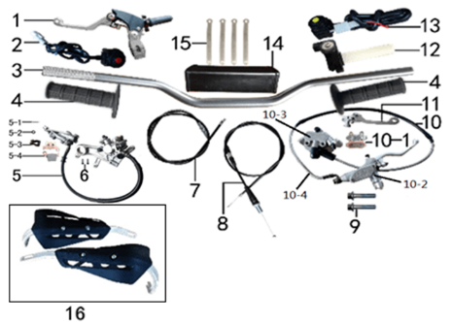 |  |  | 1 | 30.531.0215 | 离合手柄 | Рычаг сцепления | 只 |  | 1 |  |  | $0.00
 |  |  | 2 | 30.617.0020 | 开关 | Кнопка выключения двигателя | 个 |  | 1 |  |  | $0.00
 |  |  | 3 | 30.501.0100 | 铝变径管车把 | Руль 800-810 28мм алюм серый | 根 |  | 1 |  |  | $0.00
 |  |  | 4 | 30.503.0030 | 把套 | Грипсы руля черные | 付 |  | 1 |  |  | $0.00
 |  |  | 5 | 30.519.2603 | 后碟刹器M5 | Тормоз задний с датчиком 49/80/600 под стальной маятник, organic | 套 |  | 1 |  |  | $0.00
 |  |  | 5-1 | 30.827.0010 | 开口销 | Шплинт 1,5x16 |  |  | 1 |  |  | $0.00
 |  |  | 5-2 | 30.825.0040 | 平垫圈 | Шайба 6x12 |  |  | 1 |  |  | $0.00
 |  |  | 5-3 | 30.524.0010 | 后刹顶杆U型叉 | Вилка заднего главного тормозного цилиндра (M6) |  |  | 1 |  |  | $0.00
 |  |  | 5-4 | 30.543.0110 | 摩擦片 | Колодки тормозные задние |  |  | 1 |  |  | $0.00
 |  |  | 5-5 | 30.540.0210 | 上泵总成 | Цилиндр тормозной задний главный [49] шток 80 |  |  | 1
 |  |  | 5-6 | 30.541.0070 | 下泵总成 | Суппорт тормозной задний |  |  | 1
 |  |  | 5-7 | 30.537.0020 | 前碟刹支架 | Кронштейн дискового тормоза |  |  | 1
 |  |  | 5-8 | 30.522.0190 | 后碟刹高压油管 | Шланг тормозной 600мм |  |  | 1
 |  |  | 6 | 30.806.0060 | 内六角平圆头螺钉 | Винт М6x20 [10.9] | 个 |  | 2 |  |  | $0.00
 |  |  | 7 | 30.513.0220 | 离合线 | Трос сцепления [950+180] (d8x9) чёрный | 根 |  | 1 |  |  | $0.00
 |  |  | 8 | 30.512.1200 | 油门线 | Трос газа [960+142] | 根 |  | 1 |  |  | $0.00
 |  |  | 9 | 30.801.0200 | 六角法兰面螺栓 | Винт M8x40 | 个 |  | 2 |  |  | $0.00
 |  |  | 10 | 30.517.4009 | 前碟刹器BSK | Тормоз передний 78/240/1230 | 套 |  | 1 |  |  | $0.00
 |  |  | 10-1 | 30.543.0800 | 摩擦片 | Колодки тормозные | 副 |  | 1 |  |  | $0.00
 |  |  | 10-2 | 30.540.0040 | 上泵总成 | Цилиндр тормозной передний главный | 套 |  | 1 |  |  | $0.00
 |  |  | 10-3 | 30.541.0240 | 下泵总成 | Суппорт тормозной | 套 |  | 1 |  |  | $0.00
 |  |  | 10-4 | 30.521.0160 | 前碟刹高压油管 | Шланг тормозной 1230мм | 根 |  | 1 |  |  | $0.00
 |  |  | 10-5 | 30.537.0020 | 前碟刹支架 | Кронштейн дискового тормоза |  |  | 1
 |  |  | 10-6 | 30.533.0060 | 刹车手柄 | Рычаг тормоза |  |  | 1
 |  |  | 11 | 30.533.0250 | 刹车手柄 | Рычаг тормоза CNC 360 косой | 只 |  | 1 |  |  | $0.00
 |  |  | 12 | 30.505.0050 | 油门座 | Ручка газа | 只 |  | 1 |  |  | $0.00
 |  |  | 13 | 30.617.0050 | 开关 | Кнопка включения двигателя | 个 |  | 1 |  |  | $0.00
 |  |  | 14 | 30.706.0040 | 新款方形护胸 | Защита руля | 个 |  | 1 |  |  | $0.00
 |  |  | 15 | 30.901.0090 | 扎带 | Стяжка кабельная | 根 |  | 4 |  |  | $0.00
 |  |  | 16-1 | 30.709.0301 | 车把护手 | Защита руки левая чёрный щиток+каркас+крепёж | 片 |  | 1
 |  |  | 16-2 | 30.709.0311 | 车把护手 | Защита руки правая чёрный щиток+каркас+крепёж | 片 |  | 1

DIAGRAM |  |  | Колесо переднее
 |  |  | POS. | NEW EPR | CHINESE NAME | NAME RUS | UNIT | 采购成本(元) | QTY | UNIT PRICE (EX WORKS ) |  | TOTAL AMOUNT | REMARKS
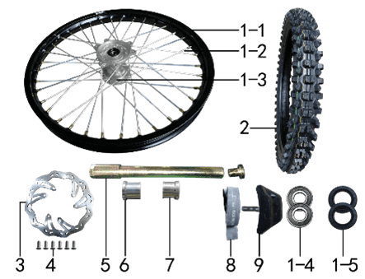 |  |  | 1 | 30.408.0955 | 前轮毂总成 | Диск колёсный передний 21" 1,6x21 [250-6F] 20мм алюминий чёрный | 套 |  | 1 |  |  | $0.00
 |  |  | 1-1 | 30.403.1140 | 铝圈 | Обод колёсный 1,60x21 36H 7116 BSE черный | 个 |  | 1 |  |  | $0.00
 |  |  | 1-2 | 30.405.0100 | 辐条(含辐条螺母) | Спица, колесо переднее 21" BSE, 4х240 | 根 |  | 36 |  |  | $0.00
 |  |  | 1-3 | 30.401.0130 | 毂芯 | Ступица передняя 450-2F 36H 20мм CNC r | 个 |  | 1 |  |  | $0.00
 |  |  | 1-4 | 30.843.0060 | 全封闭轴承 | Подшипник 6004 | 个 |  | 2 |  |  | $0.00
 |  |  | 1-5 | 30.837.0510 | 鼓芯油封 | Сальник 26x42x7 ступицы передней | 只 |  | 2 |  |  | $0.00
 |  |  | 1-6 | 30.436.0030 | 鼓芯内衬管 | Втулка 21x27x61,5 250-6F сталь | 根 |  | 1 |  |  | $0.00
 |  |  | 2 | 30.411.0630 | 朝阳深齿轮胎 | Покрышка 80/100-21 Carrystone | 套 |  | 1 |  |  | $0.00
 |  |  | 3 | 30.526.0210 | 前碟刹盘 | Диск тормозной передний 240x101х4мм М6х6х117мм без магнитов | 片 |  | 1 |  |  | $0.00
 |  |  | 4 | 30.806.0030 | 内六角平圆头螺钉 | Винт М6x14 [10.9] | 个 |  | 6 |  |  | $0.00
 |  |  | 5 | 30.851.0010 | 前轮轴 | Ось колеса переднего 217x20 mm 25-44mm | 根 |  | 1 |  |  | $0.00
 |  |  | 5-1 | 30.851.0020 |  | 0 |  |  | 1
 |  |  | 6 | 30.855.2020 | 前轮右隔套 | Втулка 20,2x30x28 алюминий | 个 |  | 1 |  |  | $0.00
 |  |  | 7 | 30.855.2010 | 前轮右隔套 | Втулка 20,2x30x24 алюминий | 个 |  | 1 |  |  | $0.00
 |  |  | 8 | 30.404.0080 | 衬带 | Лента ободная 21 | 个 |  | 1 |  |  | $0.00
 |  |  | 9 | 30.412.0020 | 内胎防滑锁 | Стопор покрышки (буксатор) 1,6" | 个 |  | 1 |  |  | $0.00

DIAGRAM |  |  | Колесо заднее
 |  |  | POS. | NEW EPR | CHINESE NAME | NAME RUS | UNIT | 采购成本(元) | QTY | UNIT PRICE (EX WORKS ) |  | TOTAL AMOUNT | REMARKS
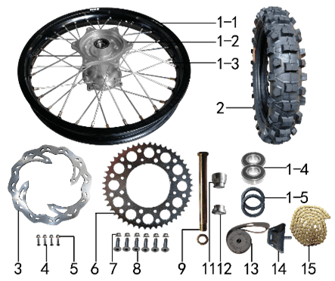 |  |  | 1 | 30.409.1115 | 后轮毂总成 | Диск колёсный задний 18" 2,15x18 [250-7R] 25мм алюминий чёрный | 套 |  | 1 |  |  | $0.00
 |  |  | 1-1 | 30.403.1190 | 铝圈 | Обод колёсный 2,15x18 32H 7116 BSE чёрный | 个 |  | 1 |  |  | $0.00
 |  |  | 1-2 | 30.401.1130 | 毂芯 | Ступица задняя 450-2R 32H 25мм CNC r | 个 |  | 1 |  |  | $0.00
 |  |  | 1-3 | 30.405.0340 | 辐条(含辐条螺母) | Спица, колесо заднее 18" BSE, 4х193 внутренняя | 根 |  | 16 |  |  | $0.00
 |  |  | 1-3 | 30.405.0350 | 辐条(含辐条螺母) | Спица, колесо заднее 18" BSE, 4х198 наружная | 根 |  | 16 |  |  | $0.00
 |  |  | 1-4 | 30.843.0070 | 全封闭轴承 | Подшипник 6005 заднего колеса | 个 |  | 2 |  |  | $0.00
 |  |  | 1-5 | 30.837.0540 | 鼓芯油封 | Сальник 30x47x7 | 只 |  | 2 |  |  | $0.00
 |  |  | 1-6 | 30.436.0050 | 鼓芯内衬管 | Втулка 26x32x92,6 250-7R сталь | 根 |  | 1 |  |  | $0.00
 |  |  | 2 | 30.411.1150 | 朝阳深齿轮胎 | Покрышка 110/90-18 k7101 JUN XI | 套 |  | 1 |  |  | $0.00
 |  |  | 3 | 30.527.0170 | 后碟刹盘 | Диск тормозной задний 240x121x4мм М6х4х140мм леп | 片 |  | 1 |  |  | $0.00
 |  |  | 4 | 30.806.0060 | 内六角平圆头螺钉 | Винт М6x20 [10.9] | 个 |  | 4 |  |  | $0.00
 |  |  | 5 | 30.818.0010 | 全金属六角法兰面锁紧螺母(GB6187) | Гайка M6 фланцевая самостопорящаяся GB6187 | 个 |  | 4 |  |  | $0.00
 |  |  | 6 | 30.304.0570 | 链轮 | Звезда ведомая 520x125x49T М8х6х150мм | 个 |  | 1 |  |  | $0.00
 |  |  | 7 | 30.818.0020 | 全金属六角法兰面锁紧螺母(GB6187) | Гайка M8 фланцевая самостопорящаяся GB6187 | 个 |  | 6 |  |  | $0.00
 |  |  | 8 | 30.804.0050 | 内六角沉头螺钉 | Винт М8x30 [10.9] крепления звезды привода | 个 |  | 6 |  |  | $0.00
 |  |  | 9 | 30.851.0030 | 后轮轴 | Ось колеса 242 25 | 根 |  | 1 |  |  | $0.00
 |  |  | 11 | 30.855.2090 | 后轮左隔套 | Втулка дистанционная 25,2x40x29 | 个 |  | 1 |  |  | $0.00
 |  |  | 12 | 30.855.2060 | 后轮右隔套 | Втулка дистанционная 25,2x40x16 | 个 |  | 1 |  |  | $0.00
 |  |  | 13 | 30.404.0060 | 衬带 | Лента ободная 18 | 个 |  | 1 |  |  | $0.00
 |  |  | 14 | 30.412.0050 |  | Стопор покрышки (буксатор) 2,15" | 个 |  | 1 |  |  | $0.00
 |  |  | 15 | 30.301.1691 | ZH链条 | Цепь 520x112L | 根 |  | 1 |  |  | $0.00

DIAGRAM |  |  | Воздушный фильтр
 |  |  | POS. | NEW EPR | CHINESE NAME | NAME RUS | UNIT | 采购成本(元) | QTY | UNIT PRICE (EX WORKS ) |  | TOTAL AMOUNT | REMARKS
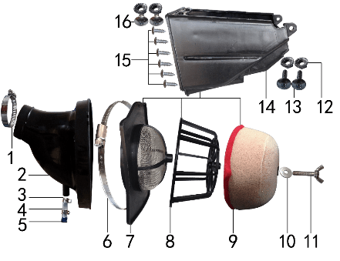 |  |  | 1 | 30.148.0070 | 不锈钢抱箍 | Хомут стальной | 个 |  | 1 |  |  | $0.00
 |  |  | 2 | 30.145.0050 | 空滤器喉管 | Патрубок соединительный фильтр/карб. (конфузор) | 个 |  | 1 |  |  | $0.00
 |  |  | 3 | 30.836.0010 | 油管卡扣 | Хомут пружинный | 个 |  | 2 |  |  | $0.00
 |  |  | 4 | 80.300.0030 | 透明管 | Трубка топливная | 卷 |  | 0.02 |  |  | $0.00
 |  |  | 5 | 30.756.0010 | 圆管堵头 | Заглушка круглого сечения резиновая | 个 |  | 1 |  |  | $0.00
 |  |  | 6 | 30.148.0140 | 不锈钢抱箍 | Хомут Ф140-160 | 个 |  | 1 |  |  | $0.00
 |  |  | 7 | 30.149.0020 | 空滤器前盖 | Сетка противопожарная | 个 |  | 1 |  |  | $0.00
 |  |  | 8 | 30.151.0030 | 空滤器海绵支架 | Каркас воздушного фильтра | 个 |  | 1 |  |  | $0.00
 |  |  | 9 | 30.146.0040 | 空滤器滤芯 | Фильтр воздушный | 个 |  | 1 |  |  | $0.00
 |  |  | 10 | 30.825.0080 | 平垫圈 | Шайба 8x22 | 个 |  | 1 |  |  | $0.00
 |  |  | 11 | 30.816.0020 | 蝶形螺钉 | Винт-бабочка M6x40 | 个 |  | 1 |  |  | $0.00
 |  |  | 12 | 30.821.0020 | 六角法兰面防滑螺母 | Гайка M6 фланцевая GB6177 | 个 |  | 4 |  |  | $0.00
 |  |  | 13 | 30.805.0080 | 内六角大扁头螺钉 | Винт M6x25 | 个 |  | 2 |  |  | $0.00
 |  |  | 14 | 30.150.0020 | 空滤器后盖 | Защита воздушного фильтра | 个 |  | 1 |  |  | $0.00
 |  |  | 15 | 30.810.0120 | 十字槽盘头自攻螺钉 | Винт самонарезающий 4,8x16 | 个 |  | 8 |  |  | $0.00
 |  |  | 16 | 30.805.0040 | 内六角大扁头螺钉 | Винт М6x16 | 个 |  | 2 |  |  | $0.00

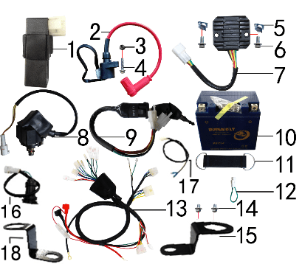
DIAGRAM |  |  | Электрика
 |  |  | POS. | NEW EPR | CHINESE NAME | NAME RUS | UNIT | 采购成本(元) | QTY | UNIT PRICE (EX WORKS ) |  | TOTAL AMOUNT | REMARKS
 |  |  | 1 | 30.613.0220 | 点火器 | Блок управления (CDI) [ZSL95] | 个 |  | 1 |  |  | $0.00
 |  |  | 2 | 30.606.0130 | 高压包 | Катушка зажигания 280/200мм провод | 个 |  | 1 |  |  | $0.00
 |  |  | 3 | 30.818.0010 | 全金属六角法兰面锁紧螺母(GB6187) | Гайка M6 фланцевая самостопорящаяся GB6187 | 个 |  | 1 |  |  | $0.00
 |  |  | 4 | 30.801.0060 | 六角法兰面螺栓 | Винт M6x25 | 个 |  | 1 |  |  | $0.00
 |  |  | 5 | 30.823.0010 | 卡片螺母 | Гайка пружинная M6 71900010 | 个 |  | 2 |  |  | $0.00
 |  |  | 6 | 30.801.0030 | 六角法兰面螺栓 | Винт M6x12 | 个 |  | 2 |  |  | $0.00
 |  |  | 7 | 30.608.0060 | 整流器 | Регулятор напряжения 1ф 5кв | 个 |  | 1 |  |  | $0.00
 |  |  | 8 | 30.609.0020 | 继电器 | Реле стартера герметичный разъем | 个 |  | 1 |  |  | $0.00
 |  |  | 9 | 30.620.0030 | 电门锁 | Замок зажигания 2 разъема | 个 |  | 1 |  |  | $0.00
 |  |  | 10 | 30.604.0070 | 电池 | АКБ 12V6Ah 114х71х106 -/+ | 只 |  | 1 |  |  | $0.00
 |  |  | 11 | 30.762.0030 | 橡胶绷带 | Хомут АКБ резиновый L105 мм | 根 |  | 1 |  |  | $0.00
 |  |  | 12 | 30.624.0010 | 短接线 | Провод перемычка | 根 |  | 1 |  |  | $0.00
 |  |  | 13 | 30.601.0545 | 总线 | Проводка с USB | 套 |  | 1 |  |  | $0.00
 |  |  | 15 | 30.232.0020 | 固定片 | Кронштейн крепления замка зажигания | 个 |  | 1 |  |  | $0.00
 |  |  | 16 | 30.634.0010 | USB接口 | USB-порт | 个 |  | 1 |  |  | $0.00
 |  |  | 17 | 30.622.0060 | 过桥线 | Провод соединительный | 个 |  | 1 |  |  | $0.00
 |  |  | 18 | 30.232.1010 | 固定片 | Кронштейн крепления гнезда USB | 个 |  | 1 |  |  | $0.00

DIAGRAM |  |  | Облицовка
 |  |  | POS. | NEW EPR | CHINESE NAME | NAME RUS | UNIT | 采购成本(元) | QTY | UNIT PRICE (EX WORKS ) |  | TOTAL AMOUNT | REMARKS
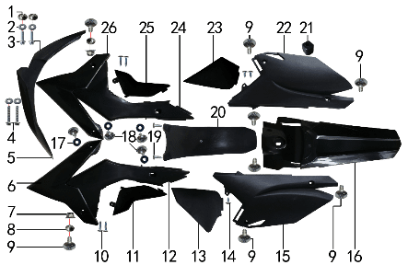 |  |  | 1 | 30.856.0420 | 台阶衬套 | Втулка 19x8,5-6x5,5 | 个 |  | 2 |  |  | $0.00
 |  |  | 2 | 30.825.0060 | 平垫圈 | Шайба 6x18x1,5 | 个 |  | 4 |  |  | $0.00
 |  |  | 3 | 30.801.0040 | 六角法兰面螺栓 | Винт M6x16 | 个 |  | 2 |  |  | $0.00
 |  |  | 4 | 30.801.0080 | 六角法兰面螺栓 | Винт M6x35 | 个 |  | 2 |  |  | $0.00
 |  |  | 5 | 30.716.0852 | 前挡泥板 | Крыло переднее, чёрный | 块 |  | 1 |  |  | $0.00
 |  |  | 6 | 30.718.0653 | 前左侧板 | Облицовка передняя левая, чёрный | 块 |  | 1 |  |  | $0.00
 |  |  | 7 | 30.818.0010 | 全金属六角法兰面锁紧螺母(GB6187) | Гайка M6 фланцевая самостопорящаяся GB6187 | 个 |  | 2 |  |  | $0.00
 |  |  | 8 | 30.856.0360 | 台阶衬套（歼2塑件） | Втулка 22x6,2-4,5-9-2,5 | 个 |  | 2 |  |  | $0.00
 |  |  | 9 | 30.805.0040 | 内六角大扁头螺钉 | Винт М6x16 | 个 |  | 8 |  |  | $0.00
 |  |  | 10 | 30.810.0030 | 十字槽盘头自攻螺钉 | Винт самонарезающий 4,2x12 | 个 |  | 4 |  |  | $0.00
 |  |  | 11 | 30.720.0353 | 左中下侧板 | Облицовка передняя нижняя левая, чёрный | 块 |  | 1 |  |  | $0.00
 |  |  | 12 | 30.720.0352 | 左中上侧板 | Облицовка средняя спереди левая, чёрный | 块 |  | 1 |  |  | $0.00
 |  |  | 13 | 30.722.0540 | 后左下侧板 | Облицовка задняя нижняя левая, чёрный | 块 |  | 1 |  |  | $0.00
 |  |  | 14 | 30.810.0020 | 十字槽盘头自攻螺钉 | Винт самонарезающий 4,2x8 | 个 |  | 3 |  |  | $0.00
 |  |  | 15 | 30.722.0502 | 后左侧板 | Облицовка задняя левая, чёрный | 块 |  | 1 |  |  | $0.00
 |  |  | 16 | 30.717.0753 | 后挡泥板 | Крыло заднее, чёрный | 块 |  | 1 |  |  | $0.00
 |  |  | 17 | 30.825.2000 | 平垫圈 | Шайба 6x16 | 个 |  | 4 |  |  | $0.00
 |  |  | 18 | 30.805.0010 | 内六角大扁头螺钉 | Винт M6x10 | 个 |  | 4 |  |  | $0.00
 |  |  | 19 | 30.810.0120 | 十字槽盘头自攻螺钉 | Винт самонарезающий 4,8x16 | 个 |  | 2 |  |  | $0.00
 |  |  | 20 | 30.751.0060 | 后挡泥皮 | Брызговик | 块 |  | 1 |  |  | $0.00
 |  |  | 21 | 30.757.0030 | 侧板隔热橡胶垫 | Втулка крепления выхлопной трубы | 个 |  | 1 |  |  | $0.00
 |  |  | 22 | 30.723.0452 | 后右侧板 | Облицовка задняя правая, чёрный | 块 |  | 1 |  |  | $0.00
 |  |  | 23 | 30.723.0480 | 后右下侧板 | Облицовка задняя нижняя правая, чёрный | 块 |  | 1 |  |  | $0.00
 |  |  | 24 | 30.721.0402 | 右中上侧板 | Облицовка средняя спереди правая, чёрный | 块 |  | 1 |  |  | $0.00
 |  |  | 25 | 30.721.0420 | 右中下侧板 | Облицовка передняя нижняя правая, чёрный | 块 |  | 1 |  |  | $0.00
 |  |  | 26 | 30.719.0653 | 前右侧板 | Облицовка передняя правая, чёрный | 块 |  | 1 |  |  | $0.00

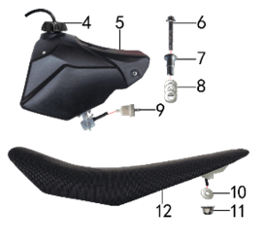
DIAGRAM |  |  | Бак и седло
 |  |  | POS. | NEW EPR | CHINESE NAME | NAME RUS | UNIT | 采购成本(元) | QTY | UNIT PRICE (EX WORKS ) |  | TOTAL AMOUNT | REMARKS
 |  |  | 4 | 30.712.0060 | 油壶盖 | Крышка топливного бака | 个 |  | 1 |  |  | $0.00
 |  |  | 5 | 30.710.0190 | 油壶 | Бак топливный | 个 |  | 1 |  |  | $0.00
 |  |  | 6 | 30.801.0090 | 六角法兰面螺栓 | Винт M6x40 | 个 |  | 1 |  |  | $0.00
 |  |  | 7 | 30.856.0340 | 油箱台阶衬套 | Втулка 6,5x22x27-12 | 个 |  | 1 |  |  | $0.00
 |  |  | 8 | 30.825.0150 | 平垫圈 | Шайба 10x22x1,5 | 个 |  | 3 |  |  | $0.00
 |  |  | 9 | 30.143.0010 | 油滤器 | Фильтр топливный | 个 |  | 1 |  |  | $0.00
 |  |  | 10 | 30.825.0080 | 平垫圈 | Шайба 8x22 | 个 |  | 1 |  |  | $0.00
 |  |  | 11 | 30.818.0020 | 全金属六角法兰面锁紧螺母(GB6187) | Гайка M8 фланцевая самостопорящаяся GB6187 | 个 |  | 1 |  |  | $0.00
 |  |  | 12 | 30.702.1508 | 座垫 | Седло Z3 | 个 |  | 1 |  |  | $0.00

DIAGRAM |  |  | Фара и приборная панель
 |  |  | POS. | NEW EPR | CHINESE NAME | NAME RUS | UNIT | 采购成本(元) | QTY | UNIT PRICE (EX WORKS ) |  | TOTAL AMOUNT | REMARKS
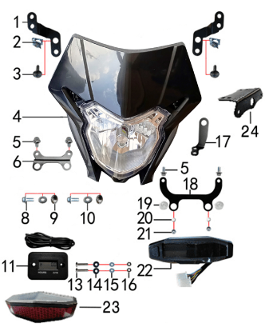 |  |  | 1 | 30.243.0450 | 支架 | Кронштейн фары верхний (комплект 2 шт) | 个 |  | 1 |  |  | $0.00
 |  |  | 2 | 30.823.0010 | 卡片螺母 | Гайка пружинная M6 71900010 | 个 |  | 2
 |  |  | 3 | 30.805.0060 | 内六角大扁头螺钉 | Винт M6x20 | 个 |  | 2
 |  |  | 4 | 30.616.0361 | 大灯 | Фара HN H4 чёрный | 个 |  | 1
 |  |  | 5 | 30.801.0030 | 六角法兰螺栓GB5787 | Винт M6x12 | 个 |  | 4
 |  |  | 6 | 30.243.0410 | 支架 | Кронштейн фары нижний | 个 |  | 1
 |  |  | 8 | 30.801.0040 | 六角法兰螺栓GB5787 | Винт M6x16 | 个 |  | 2
 |  |  | 9 | 30.856.0420 | 台阶衬套 | Втулка 19x8,5-6x5,5 | 个 |  | 2
 |  |  | 10 | 30.825.0060 | 平垫圈GB97 | Шайба 6x18x1,5 | 个 |  | 2
 |  |  | 11 | 30.629.0010 | 数显计时器 | Счётчик моточасов (HM006A) | 个 |  | 1
 |  |  | 13 | 30.811.0020 | 十字平圆头螺钉 | Винт M4x25 | 个 |  | 2
 |  |  | 14 | 30.825.2000 | 橡胶垫圈 | Шайба 6x16 | 个 |  | 2
 |  |  | 15 | 30.825.0010 | 平垫圈GB97 | Шайба d4xd12x1 | 个 |  | 2
 |  |  | 16 | 30.820.0010 | 非金属嵌件六角锁紧螺母GB889 | Гайка M4 | 个 |  | 2
 |  |  | 17 | 30.233.0010 | 固定片 | Элемент крепежный датчика спидометра | 个 |  | 1
 |  |  | 18 | 30.243.0470 | 支架 | Кронштейн приборной панели | 个 |  | 1
 |  |  | 19 | 30.758.0020 | 塑件胶塞 | Заглушка пластиковая | 个 |  | 2
 |  |  | 20 | 30.825.0060 | 平垫圈GB97 | Шайба 6x18x1,5 | 个 |  | 2
 |  |  | 21 | 30.820.0030 | 非金属嵌件六角锁紧螺母GB889 | Гайка | 个 |  | 2
 |  |  | 22 | 30.611.0010 | HJC-YB008-27ZC仪表 | Панель приборов mulicolor | 个 |  | 1
 |  |  | 23 | 30.614.0030 | 后尾灯 | Фонарь задний | 个 |  | 1
 |  |  | 24 | 30.750.0100 | 尾灯架 | Кронштейн заднего фонаря | 个 |  | 1 |  |  | $0.00

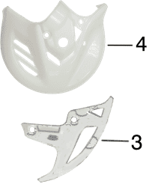
DIAGRAM |  |  | Дополнительно
 |  |  | POS. | NEW EPR | CHINESE NAME | NAME RUS | UNIT | 采购成本(元) | QTY | UNIT PRICE (EX WORKS ) |  | TOTAL AMOUNT | REMARKS
其它 |  |  | 1 | 80.202.0020 | 单面胶 | Материал самоклеящийся 20x10 2m | 卷 |  | 0.1 |  |  | $0.00
 |  |  | 2 | 80.200.0020 | 隔热耐高温铝箔纸胶带 | Лента теплоизоляционная алюминиевая 50мм*20м | 卷 |  | 0.12 |  |  | $0.00
 |  |  | 3 | 30.535.0020 | 后碟刹盘护罩 | Защита заднего тормозного диска | 张 |  | 1 |  |  | $0.00
 |  |  | 4 | 30.535.0030 | 前碟刹盘护罩 | Защита переднего тормозного диска | 套 |  | 1 |  |  | $0.00
 |  | -8 | 5 | 6.304.0240 | 513胶覆膜贴花 | Наклейки на маятник | 付 |  | 1 |  |  | $0.00
 |  |  | 6 | 30.427.0010 | 前减震护套 | Запчасть | 只 |  | 1 |  |  | $0.00
 |  |  | 7 | 30.848.0020 | 卡扣 | Крепеж тормозной магистрали | 个 |  | 2
 | 10- |  | 8 | 30.535.0010 | 后碟刹泵护罩 | Защита заднего тормозного механизма | 个 |  | 1
 | -11 |  | 9 | 30.825.0100 | 平垫圈GB97 | Шайба | 个 |  | 4 | 前碟刹盘护罩4
 |  |  | 10 | 30.808.0040 | 伞头内六角螺丝 | Винт М6x9 [8.8] (525) ступенчатый | 个 |  | 2 | 前碟刹盘护罩2
 |  | -12 | 11 | 30.756.0080 | 硅胶堵头 | Заглушка Φ10-8 силикон | 个 |  | 1
 |  |  | 12 | 30.755.0040 | 橡胶缓冲块 | Демпфер бака резиновый | 只 |  | 2
 |  |  | 13 | 30.821.0010 | 六角法兰面防滑螺母GB6177 | Гайка M5 фланцевая GB6177 | 个 |  | 2 | 后尾灯2
 |  |  | 14 | 30.790.6716 | 513胶覆膜贴花 | Наклейки | 套 |  | 1
 |  |  | 15 | 30.168.0070 | 汽油管 | Трубка топливная | 米 |  | 0.3
 |  |  | 16 | 30.168.0030 | 汽油管 | Трубка топливная | 米 |  | 0.3
 |  |  |  |  |  |  |  |  |  |  |  | $0.00
GRAND TOTAL: |  |  |  |  |  |  |  |  |  |  |  | $0.00

